Sayfa1
Numune Adı | TAS(mmol/L) | TOS (µmol/L) | OSI
1 | 0.98 | 24.49 | 2.499
1-tekrar | 1.07 | 25.08 | 2.344
2 | 3.05 | 4.71 | 0.154 | Bu çalışmada "Relassay" marka kitler kullanılmıştır.
2-tekrar | 3.05 | 4.08 | 0.134 | Kullanılan cihaz: Mindray marka BS300 model tam otomatik biyokimya cihazı
3 | 0.17 | 6.21 | 3.653
3-tekrar | 0.18 | 6.25 | 3.472 | TAS: Total Antioxidant Status
4 | 0.44 | 1.25 | 0.284 | TOS: Total Oxidant Status
4-tekrar | 0.45 | 1.39 | 0.309 | OSI: Oxidative Stress Index
5 | 0.21 | 2 | 0.952
5-tekrar | 0.2 | 2 | 1.000
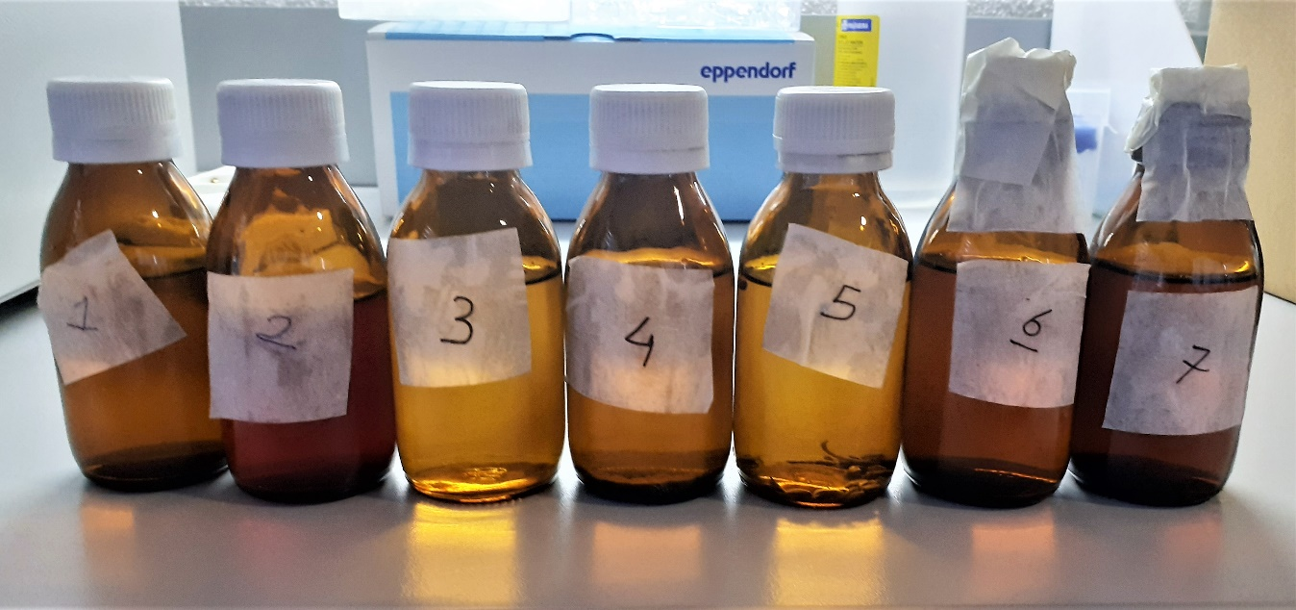
6 | 1.77 | 5.02 | 0.284
6-tekrar | 1.79 | 5.33 | 0.298
7 | 1.89 | 12.47 | 0.660
7-tekrar | 1.68 | 12.85 | 0.765
8 | 1.58 | 50.26 | 3.181
8-tekrar | 1.57 | 49.4 | 3.146
9 | 2.7 | 5.82 | 0.216
9-tekrar | 2.69 | 5.72 | 0.213
10 | 0.43 | 29.45 | 6.849
10-tekrar | 0.42 | 29.78 | 7.090
11 | 0.31 | 17.06 | 5.503
11-tekrar | 0.32 | 17.09 | 5.341
12 | 0.42 | 6.95 | 1.655
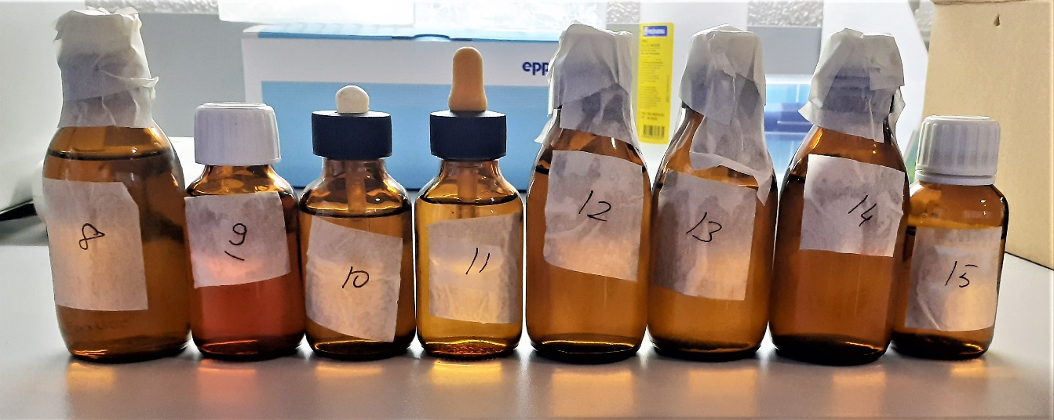
12-tekrar | 0.4 | 6.84 | 1.710
13 | 0.41 | 8.59 | 2.095
13-tekrar | 0.48 | 7.69 | 1.602
14 | 1.87 | 67.86 | 3.629
14-tekrar | 1.86 | 67.79 | 3.645
15 | 1.45 | 63.62 | 4.388
15-tekrar | 1.48 | 63.18 | 4.269

